Накладная-№3
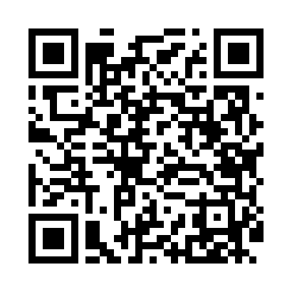
Номер товарно-транспортной накладной: |  |  | Торговый представитель: Amriyev Muhammad
Поставщик: Toshkent falcon fly 2 |  |  | Телефон торгового представителя: +998972880505
Дата отгрузки: 19.12.2025 |  |  | Контрагент: Jaxongir aka restoran
Дата консигнации: |  |  | Адрес:
Доставщик: |  |  | Телефон:
Телефон доставщика:
Время заказа: 19.12.2025 16:00:00
№ | Штрих-код | Название товаров (работ,услуг) | Количество | Количество в кейсе | Цена | Сумма
 |  |  | 82 |  |  | 319.4
1 | 8697828158352 | BNSMP23DU00 BONE SEMPRE 23CM.FLAT PLATE, 1 KP -12970 | 14 | 1 коробка, 2 шт. | 4 | 56
2 | 8697828158406 | BNSMP27DU00 BONE SEMPRE 27CM.FLAT PLATE, 1 KP -17177-1 | 14 | 2 коробка, 2 шт. | 5 | 70
3 | 8697828158314 | BNSMP19KK00 BONE SEMPRE 19CM.KASE DEKORSUZ, 1 .Kalite | 14 | 2 коробка, 2 шт. | 2.90 | 40.60
4 | 8697828158253 | BNSMP16KK00 BONE SEMPRE 16CM.KASE DEKORSUZ, 1 .Kalite KP-12381-1 | 6 | 1 коробка | 2.70 | 16.20
5 | 8697828158277 | BNSMP17KR00 BONE SEMPRE 17CM.KARE KAYIK TB, 1 .Kalite KP-13536-1 | 6 | 6 шт. | 3.10 | 18.60
6 | 8697828158413 | BNSMP28KY00 BONE SEMPRE 28CM.KAYIK TB.DEKO, 1 .Kalite KP-12688-1 | 4 | 4 шт. | 6.50 | 26
7 | 8697828158451 | BNSMP33KY00 BONE SEMPRE 33CM.KAYIK TB.DEKO, 1 .Kalite KP-12689-1 | 4 | 4 шт. | 8.10 | 32.40
8 | 8697828427267 | BNSMP013T00 BONE SEMPRE 013T CAY TB.DEKORS, 1 .Kalite KP-12982-1 | 6 | 6 шт. | 1.90 | 11.40
9 | 6980843560258 | Хлебница металлическая KD60-396A, Bread Baske t, 23×23 см DB-2-239 | 1 | 1 шт. | 2.80 | 2.80
10 | 6980843560227 | Хлебница металлическая KD60-394A, Bread Baske t, 23×23 см DB-2-236 | 1 | 1 шт. | 2.90 | 2.90
11 | 2012373856977 | Деревянная доска 42×17 см SV-100-1 | 1 | 1 шт. | 7 | 7
12 | None | SV-35-8 | 1 | 1 шт. | 5 | 5
13 | 6025422622320 | Поднос столовый пластмасс 1400 36.5CM XP-91-2 9 | 5 | 5 шт. | 3 | 15
14 | 2012441957254 | Пластмассовый графин 1.5L XP-11-11 | 5 | 5 шт. | 3.10 | 15.50
Итого: 319.4$|->UZS: 3,992,500.00

